BUG1
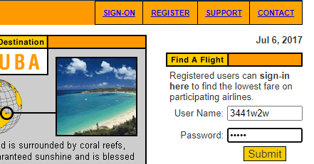
ID | BUG-01
TITULO | Pagína de Login, permite ingresar Números en el campo username.
DESCRIPCION | Considerando que el username, no debería permitir caracteres numéricos, sucede
 | que al ingresar escribir no hay validacion de caracteres, por lo tanto se pueden | Criticidad | cantidad
 | escribir números en el campo username | ALTA | 1
PRECONDICION | Se debe acceder en un equipo que tenga internet sin restricciones o que no navegue | MEDIA | 1
 | en servidor proxy. | BAJA | 1

CRITICIDAD | BAJA

TIPO DE DEFECTO | ES UN DEFECTO DE COMPONENTE.

PASOS | 1) ACCEDER al enlace Demo Gurú en http://demo.guru99.com/test/newtours/register.php
 | 2) Ir a la página inicial (home) en el modulo donde se ingresa el usuario y contraseña
 | 3) Escribir usuario, al hacerlo notará que se puede escribir números en un campo que solo
 | debería permitir letras.-

RESULTADO ESPERADO | No debe permitir ingresar números en el campo User Name

RESULTADO OBTENIDO | Al escribir en el campo User Name si permite ingresar números.

EVIDENCIA

BUG2
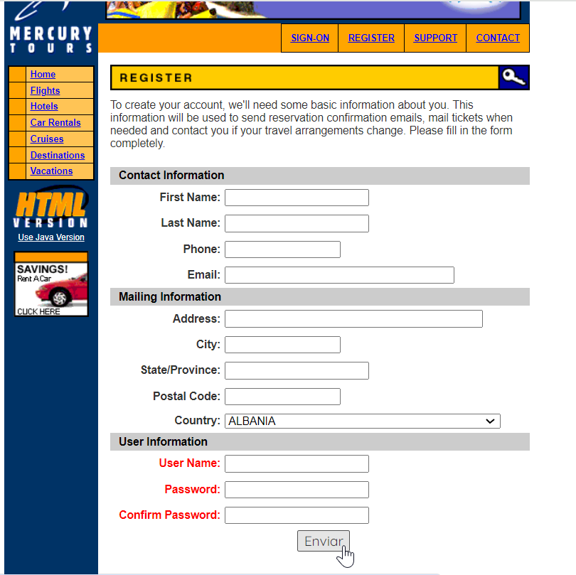
ID | Bug-02
TITULO | Página de Registro permite crear usuario sin validar ningún campo, y permite guardar aunque los campos no se hayan completado.
DESCRIPCION | Cuando se crea el usuario no debería permitir que se guarden los datos si no se han completado los
 | campos del formulario de registro.

PRECONDICION | Se debe acceder en un equipo que tenga internet sin restricciones

CRITICIDAD | ALTA
TIPO DE DEFECTO | ES UN DEFECTO DE COMPONENTE.

PASOS | 1) ACCEDER al enlace Demo Gurú en http://demo.guru99.com/test/newtours/register.php
 | 2) Ir a la página inicial (REGISTER).
 | 3) no escribir nada en ningun campo del formulario
RESULTADO ESPERADO | A) La página de registro debería realizar la validación del completado del formulario en datos del formulario
 | B) Al presionar el Botón enviar no debería guardar el formulario, sino que enviar un mensaje de error, pidiendo que complete los datos faltantes.
RESULTADO OBTENIDO | A) La página de registro no valida níngún campo en los datos de contacto
 | B) Al presionar el botón enviar no muestra ningún mensaje de error, y deja guardar el formulario incompleto.
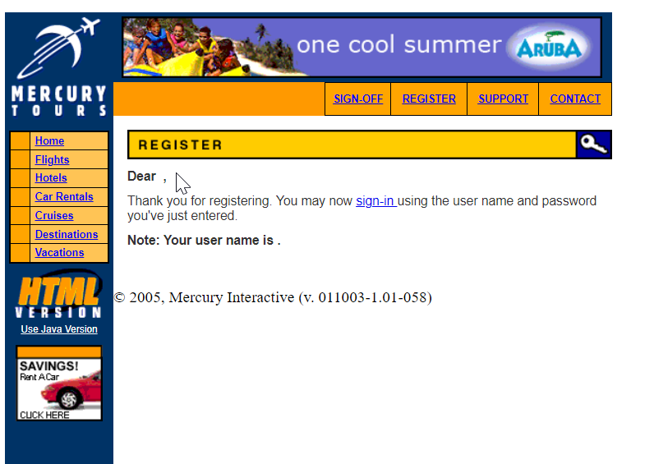
EVIDENCIA

BUG3
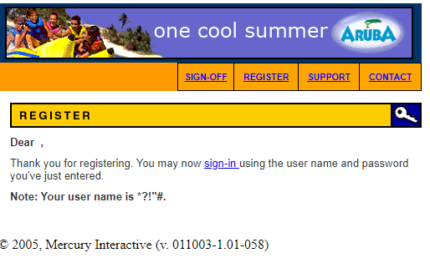
ID | Bug-03
TITULO | Página de Registro permite registrar un nombre con simbolos especiales.
DESCRIPCION | Cuando se crea el usuario no debería permitir la creación del usuario con simbolos especiales
 | pero sucede que si permite escribir simbolos especiales, no validando estos campos.

PRECONDICION | No Aplica

CRITICIDAD | MEDIA
TIPO DE DEFECTO | ES UN DEFECTO DE COMPONENTE.
PASOS | 1) ACCEDER al enlace Demo Gurú en http://demo.guru99.com/test/newtours/register.php, Ir a la página de registro (REGISTER) y dirigirse a la sección User Information
 | 2) Escribir usuario con simbolos especiales como ejemplo este usuario: *?!"#
 | 3) Escribir contraseña en este caso : 1234
RESULTADO ESPERADO | A) Se debe mostrar la página de registro, seccion User Information.
 | B) Al crear el nombre de usuario no debería permitir el ingreso de caracteres especiales en el nombre, mostrando un mensaje de error que lo indique.
 | c)Al presionar el boton enviar, debería validar el campo User Name impedir que el formulario se envíe hasta que ingrese caracteres válidos en el nombre de usuario.
RESULTADO OBTENIDO | A) Se muestra la página de registro, seccion User Infromatión.
 | B) Al crear el nombre de usuario permite el ingreso de caracteres especiales en el nombre, y no envía ningún mensaje de error.
 | C) Al presionar el botón Enviar, envía el formulario, sin validar el campo User Name y permite el guardado de los datos erroneos.

EVIDENCIA

